五力權開課程規劃
高雄市五權國民小學『校訂課程』課程規劃設計
年級 | 學期 | 校訂課程名稱 | 課程設計理念 | 課程目標 | 總結性 表現任務 | 架構脈絡

一年級 | 第一學期 | 五力權開 【閱讀演藝廳】 【科學達人秀】 | 將閱讀主軸與表演藝術跨領域結合，推動學生上台以戲劇呈現閱讀成果，從模仿聲音、動作、表情、肢體律動、改寫劇本、舞台布置、分鏡、劇本撰寫、配樂、配音、串場，一系列的課程，有系統的指導學生上台面對人群的技巧，以獲得成功。 | 1-上-1 認識圖書館(室)的功能。 1-上-2 能遵守擔任觀眾的禮節。 1-上-3 培養對科學的好奇心，主動觀察生活中的科學現象。 | 【閱讀演藝廳】-閱讀： 1.能知道圖書館的位置。 2.會利用圖書館的借閱功能。 3.能遵守圖書館的規定。 【閱讀演藝廳】-表藝： 1.能遵守觀眾禮儀。 2.能展現出表演者的風範。 3.能上台表演。 【科學達人秀】： 1.能參與討論科學活動主題。 2.能共同參與設計主題活動。 3.能遵守科學遊戲規則，與隊友一起完成競賽活動。 | 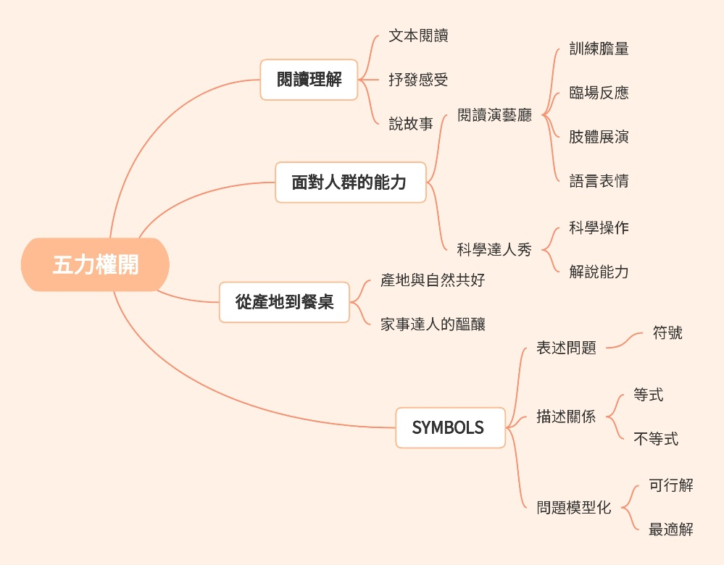
 | 第二學期 |  |  | 1-下-1 喜愛閱讀，並樂於與他人分享閱讀心得。 1-下-2 能上台朗讀文本內容。 1-下-3 能仔細聆聽關主說明規則，並樂於參與活動。 | 【閱讀演藝廳】-閱讀： 1.能利用圖書館的借閱功能並借閱讀書。 2.能完成閱讀心得的撰寫。 3.能分享閱讀的心得。 【閱讀演藝廳】-表藝： 1.能遵守上台規範。 2.能展現出表演者的風範。 3.能上台朗讀。 【科學達人秀】： 1.能仔細聆聽關主說明規則。 2.能共同參與科學遊戲。 3.能遵守科學遊戲規則，與隊友一起完成競賽活動。
二年級 | 第一學期 |  |  | 2-上-1 以適切的速率正確地朗讀文本。 2-上-2 以適切的速率朗讀文本，表現抑揚頓挫與情感。 2-上-3 能依指令操作實驗，並重述實驗步驟。 | 【閱讀演藝廳】-閱讀： 1.能夠用正確發音表達文本。 2.能用適當音量和語速朗讀文本。 【閱讀演藝廳】-表藝： 1.能遵守觀眾禮儀。 2.能根據角色內容，表達確切感情。 3.能上台表演。 【科學達人秀】： 1.能參與討論科學活動主題。 2.能共同參與設計主題活動。 3.能遵守科學遊戲規則，與隊友一起完成競賽活動。 | 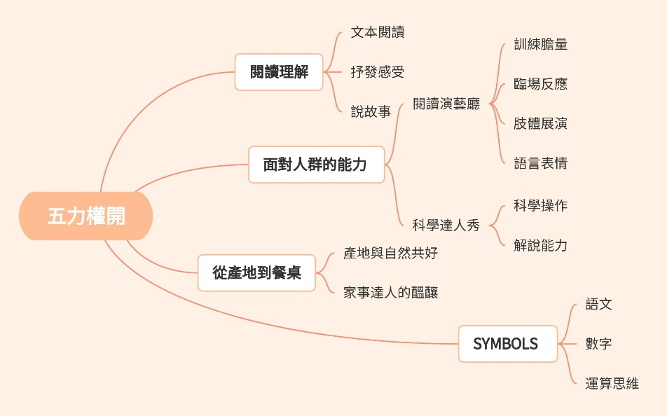
 | 第二學期 |  |  | 2-下-1 利用圖像、故事結構等策略，協助文本的理解與內容重述。 2-下-2 能依據朗讀之文本內容，呈現適切的表情。 2-下-3 能在協助下講述科學遊戲闖關規則。 | 【閱讀演藝廳】-閱讀： 1.能根據文本內容，利用策略完成心智圖。 【閱讀演藝廳】-表藝： 1.能遵守觀眾禮儀。 2.能根據角色內容，表達確切感情。 3.能上台表演。 【科學達人秀】： 1.能參與討論科學活動主題。 2.能共同參主題活動。 3.能遵守科學遊戲規則，與隊友一起完成競賽活動。
三年級 | 第一學期 |  |  | 3-上-1 能利用策略理解文本內容，並講述文本段落大意。 3-上-2 能依據表演內容，展現適切的肢體動作。 3-上-3 能了解科學遊戲的原理概念。 | 【閱讀演藝廳】-閱讀： 1.能利用敘事四要素理解文本。 2.能利用敘事四要素講述文本段落大意。 【閱讀演藝廳】-表藝： 1.能依據情緒卡展現適切的肢體動作。 2.能依據性格格展現主角的肢體動作。 【科學達人秀】： 1.能了解機器人擺動原理。
 | 第二學期 |  |  | 3-下-1 認識記敘、詩歌、說明及應用文本的特徵。 3-下-2 能了解舞台配置及表演時的走位方式。 3-下-3 能講述科學遊戲闖關規則並擔任關主。 | 【閱讀演藝廳】-閱讀： 1.能透過三下課文歸納記敘、詩歌、說明及應用文本的特徵。 2.能預測四上電子書的文本是記敘、詩歌、說明或應用文。 【閱讀演藝廳】-表藝： 1.能了解學校舞台的實際配置。 2.能在演出時正確的走位。 【科學達人秀】： 1.能了解動力車的過關規則。 2.能擔任關主實際解說。
四年級 | 第一學期 |  |  | 4-上-1 運用預測、推論、提問等策略，增進對文本的理解。 4-上-2 能依據劇本，展現適切的肢體動作及走位。 4-上-3 能解說科學遊戲原理。 | 1. 運用預測、推論、提問等策略，增進對文本的理解。 2. 能依據劇本，展現適切的肢體動作及走位。 3. 能解說科學遊戲原理。
 | 第二學期 |  |  | 4-下-1 閱讀多元文本，以認識生活相關的議題。 4-下-2 能依據表演需求，製作簡易道具。 4-下-3 能製作簡易科學遊戲器材。 | 1.閱讀多元文本，以認識生活相關的議題。 2.能依據表演需求，製作簡易道具。 3.能製作簡易科學遊戲器材。
五年級 | 第一學期 | 五力權開 【閱讀演藝廳】 【科學達人秀】 【共好饗宴】 【SYMBOLS的猜想】 | 透過思考與習慣閱讀來累積能量，成為清晰口條與論述能力的問題解決者，是本校團隊規劃「五力權開」主題活動課程的核心思維。盼在學習歷程中累積學生能量，提供舞台讓學生發展能力，獲致成功上台的經驗，進而綻放出能量滿滿且自信的微笑。 「五力權開」主題活動課程規劃理念分別為： 一、靜態學習以動態呈現 【閱讀演藝廳-閱讀】以多元文本為閱讀媒材，學習閱讀理解策略增進對文本的了解，讓閱讀與實際生活經驗結合，深入生活相關的議題。 【閱讀演藝廳-表藝】改寫文本為演出劇本，結合肢體展現，學習在台上表演時音量、眼神、動作、走位等，蘊積人我互動的正向能量。 【 SYMBOLS的猜想】文字與數字的推理遊戲是引起學生學習動機 的契機，讓學生習慣將生活面對的問題模組化思考，進而透過數學模型運算或推演得到可行的解法，再逐一分析出最適合的解決方法。 二、動態體驗以靜態展現 【共 好 饗 宴】理解產地耕作模式如何與土地共好共存是學習珍惜資源的歷程，將能取得的食材資源透過巧手呈現菜餚，再搭配口語與文字說明，不僅培養美感呈現，更是強化溝通能力。 【科 學 達 人 秀】動手製作科學玩具，並將科學遊戲的原理概念深入淺出的進行說明與介紹，搭配攤位解說活動，是科學家也是推銷家。 綜上，讓五權的孩子在探索閱讀、表藝、科學、美感、運算思維...等不同學科領域的歷程中，學習不同學科內涵的基本原理，發展適合自己的亮點，成為一個具備解決問題的快樂學習者。五權團隊想：「吾道一以貫之」的「一」應該就是如此吧！ | 5-上-1區分文本中的客觀事實與主觀判斷之間的差別。 5-上-2能分組將文本內容改寫成角色對話模式。 5-上-3能分組蒐集科學遊戲可用的概念、素材，設計科學闖關活動。 5-上-4理解環境永續的農法對於自然環境的好處。 5-上-5能利用文字、符號來表述生活中的問題。 | 1.能清楚分辨文本中的客觀事實與主觀判斷。 2.能在小組討論中將文本內容改寫成角色對話模式，並進行演出。 3.能分組蒐集科學遊戲可用的概念、素材，用以設計科學闖關活動。 4.能說出環境永續的農法對於自然環境的好處。 5.能利用文字、符號來表述生活中的問題。
 | 第二學期 |  |  | 5-下-1認識議論文本的特徵。 5-下-2能分組將文本內容改寫成簡易劇本。 5-下-3能擔任關主，並回答闖關者的相關提問。 5-下-4利用環境永續農法產出之食材烹調。 5-下-5能利用文字符號來表述生活中的問題，並找出關聯性。 | 1.能說明議論文本的特徵。 2.能在小組討論中將文本內容改寫成簡易劇本並進行演出。 3.實際擔任完成關主任務並回答闖關者的相關提問。 4.實際利用環境永續農法產出之食材烹調出菜餚。 5.能利用文字符號來表述生活中的問題，並找出關聯性。
六年級 | 第一學期 |  |  | 6-上-1運用自我提問、推論等策略，推論文本隱含的訊息或觀點。 6-上-2能參與演出活動，將劇本內容完整呈現。 6-上-3能蒐集科學遊戲可用的概念、素材，設計科學闖關活動。 6-上-4理解烹調方式所需之材料、佐料。 6-上-5能利用關聯性的文字符號來表述生活中的問題，並找可行的解法。 | 1.能運用自我提問、推論等策略，推論文本隱含的訊息或觀點。 2.能參與演出活動，將劇本內容完整呈現，並進行演出。 3.能分組蒐集科學遊戲可用的概念、素材，用以設計科學闖關活動。 4.能說出烹調方式所需之材料、佐料用途。 5.能利用關聯性的文字符號來表述生活中的問題，並找可行的解法。
 | 第二學期 |  |  | 6-下-1運用圖書館(室)、科技與網路，進行資料蒐集、解讀與判斷， 提升多元文本的閱讀和應用能力。 6-下-2能回顧並發表對本課程的經驗及學習感受。 6-下-3能擔任關主，並回答闖關者的相關提問及解決突發狀況。 6-下-4美感呈現利用環境永續作物烹調之料理。 6-下-5能利用關聯性的文字符號來表述生活中的問題，並從可行的解法找出最適合的解法。 | 1.能運用簡報、讀書報告、演講稿等應用文格式。 2.能回顧並發表對本課程的經驗及學習感受。 3.能擔任關主，並回答闖關者的相關提問及解決突發狀況。 4.實際利用環境永續農法產出之食材烹調出菜餚，並能以美感方式呈現。 5.能利用關聯性的文字符號來表述生活中的問題，並從可行的解法找出最適合的解法。

